Пам'ятка ВІ
ПАМ’ЯТКА

щодо заповнення заяви на страхування ризиків, пов’язаних зі збитками, понесеними внаслідок перерви у господарській діяльності

1. Для цілей заповнення заяви використовуються такі поняття: 1.1. Брутто-прибуток (у заяві рядок Е) - величина, на яку сума доходів перевищує змінні витрати за звітний період. 1.2. Змінні витрати (у заяві рядок Д) – це витрати, що залежать від обсягу виробленої продукції (робіт, послуг). Наприклад: вартість сировини, матеріалів, витрати на комунальні послуги для виробничих цілей, витрати на тару, упаковку для продукції, заробітна плата працівників, у відношенні яких застосовується відрядна система оплати праці, податки та збори, податковою базою для обчислення яких є виручка (оборот) або фінансовий результат тощо. 1.3. Постійні витрати (у заяві рядки Г1-Г2)– це витрати, що не залежать від обсягу виробленої продукції (робіт, послуг) та які Страхувальник неминуче продовжує нести в період перерви у виробництві. 1.4. Чистий прибуток – різниця між доходами та всіма витратами за звітний період. 1.5. Період відшкодування – це максимальний період перерви у господарській діяльності, який може бути покритий договором страхування. Встановлюється за домовленістю Страхувальника і Страховика. Не може бути більше 12 місяців.

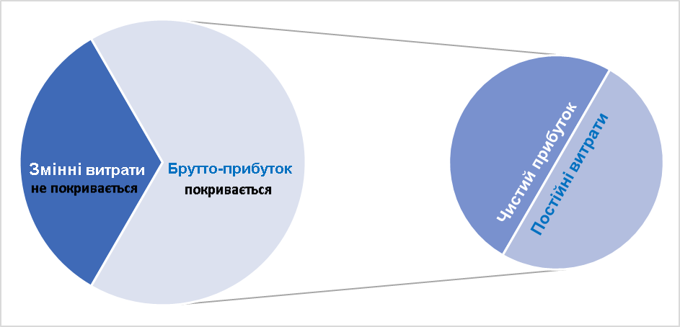

2. При заповненні заяви вам допоможуть дані, які зазначаються у формах фінансової звітності, а саме: Формі № 1 «Баланс (Звіт про фінансовий стан)» для заповнення рядка Б та Формі № 2 «Звіт про фінансові результати» для заповнення всіх інших рядків. 3. В заяві вказуються фактичні дані за попередніх 12 місяців або фактичні результати останнього звітного року, скореговані на період відшкодування. 4. Загальна страхова сума – це сума Чистого прибутку та Постійних витрат, скорегована на очікуване збільшення обороту. 5. В залежності від виду Вашої господарської діяльності до Постійних витрат можуть належати: 5.1. Заробітна плата (у заяві - рядок Г2): 5.1.1. Основна заробітна плата штатних співробітників, у відношенні яких не застосовується відрядна система оплати праці - частина коштів, що відноситься до постійної (не залежної від результату діяльності); 5.1.2. Соціальний податок, що сплачується із суми, зазначеної в 5.1.1;

5.2. Інші постійні витрати (у заяві – рядок Г1): 5.2.1. Амортизаційні відрахування (не враховується, якщо використовується спосіб списання вартості пропорційно до обсягу продукції/робіт, тому що в цьому випадку амортизаційні відрахування є змінними витратами); 5.2.2. Плата за оренду приміщень, обладнання або іншого майна, орендованого для підприємницької діяльності, якщо орендні платежі підлягають оплаті орендарем поза залежністю від факту пошкодження або знищення орендованого майна - розраховується та підтверджується даними з договорів оренди; 5.2.3. Витрати на оплату відсотків по отриманим кредитам, позикам, які залучалися для інвестицій у застраховану діяльність - розраховується та підтверджується даними із кредитних договорів; 5.2.4. Податки та збори, що підлягають оплаті поза залежністю від обороту та результатів підприємницької діяльності, зокрема, податок на майно, податок на нерухомість, земельний податок, ліцензійні збори тощо; 5.2.5. Інші витрати: платежі за користування електричною або тепловою енергією, за газ, воду та телефон, інші господарські витрати, витрати на податкові та правові консультації та ін. 6. Якщо загальна сума Змінних витрат (у заяві рядок Д) дорівнює або перевищує Дохід (у заяві рядок В), то страхове покриття щодо ризиків, пов’язаних зі збитками, понесеними внаслідок перерви у господарській діяльності, не надається

